Ancillary data
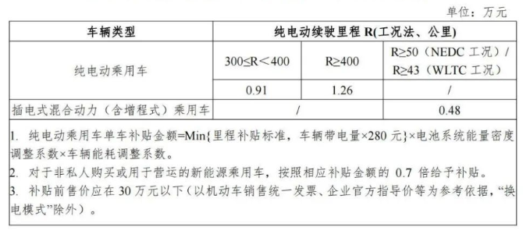
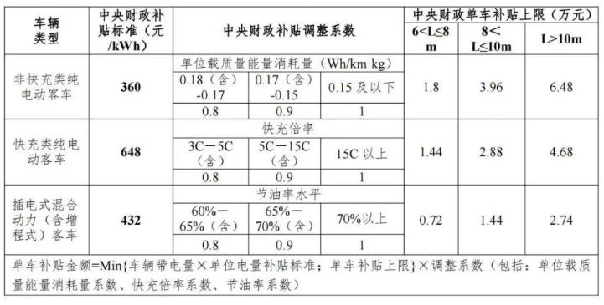
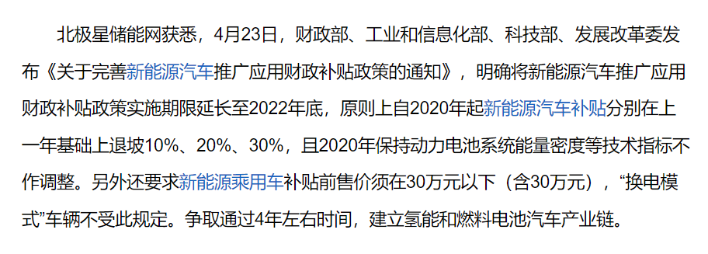
注：左边为国家补贴政策，右边为省补贴政策

 | 上图为2023年之前
 | 下图为2023年开始

